Sheet1
Eesmärk: | kuupäev: | Kellena tahan, et | Sest et | Funktsioon | Mis teeb

Pygame'is valmis mängulaud | detsembri algus | Kasutajana tahan boti vastu mängida, sest | mul pole kellegagi mängida | mängu ikoon | mäng läheb tööle (ekraan tuleb ette)
töötav user interface valmis | 22 dets | Kasutajana tahan sõbra vastu mängida, sest | tahan olla sotsiaalne | main menu (play, options/settings, quit) | play - avab mängu, options - avab seaded, quit - suleb akna
pygame'is kõik vajalik olemas (multiplayer töötab) | 1. veebruar | Kasutajana tahan muuta mänguvälja värvust, sest | tahan kohandada mängu seadeid | multiplayer v bot | annab võimaluse valida, kas mängid üksi v kahekesi
"näeks välja nagu see töötaks" | märtsi algus | Mängijana tahan muuta mänguvälja suurust, sest et | muuta mängu raskusastet | mänguvälja suurus (laius, pikkus, võidunr) | annab võimaluse valida, kui suurt mänguvälja tahta
Töötav trips-traps-trulli mäng Pygame'is (nii multiplayer kui ka boti vastu) | mingi aprili algus äkki | Kasutajana tahan valida boti raskusastet, sest | tahan mängida erinevatel raskustasemetel | seaded: | sätted
 |  |  |  | 1) nime vahetus | muudab kasutaja ja boti nime
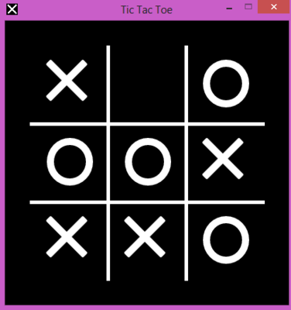
 |  |  |  | 2) värvi vahetus | muudab mänguvälja/tausta ja kujundite värvi

